Лист1
 |  |  |  | ООО НПП «АлХиТех»
 |  |  | 117570, Москва, ул. Красного маяка, д. 16, стр. 3
 |  |  |  | Тел.: 8 (967) 087-61-62
 |  |  |  | 8 (977) 441-96-00
 |  |  |  | E-mail: info@alchetech.ru

Наименование | Вид | Артикул | Объем, мл | Характеристики | Цена, руб | Количество (заполнить)

Чашки Петри, стекло |  | ЛС-0063 | 60 |  | 35 |  | 0
 |  | ЛС-0064 | 90 |  | 45 |  | 0
Мерный стакан низкий, стекло | 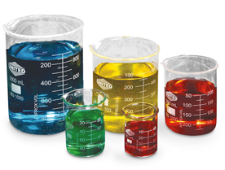 | ЛС-0039 | 50 |  | 31 |  | 0
 |  | ЛС-0040 | 100 |  | 35 |  | 0
 |  | ЛС-0041 | 250 |  | 54 |  | 0
 |  | ЛС-0042 | 500 |  | 81 |  | 0
 |  | ЛС-0043 | 1000 |  | 141 |  | 0
 |  | ЛС-0044 | 2000 |  | 306 |  | 0
Мерный стакан высокий, стекло |  | ЛС -0060 | 500 |  | 98 |  | 0
 |  | ЛС -0061 | 1000 |  | 152 |  | 0
 |  | ЛС -0062 | 2000 |  | 352 |  | 0
Мерный цилиндр, стекло |  | ЛС-0005 | 50 |  | 79 |  | 0
 |  | ЛС-0006 | 100 |  | 101 |  | 0
 |  | ЛС-0007 | 250 |  | 193 |  | 0
 |  | ЛС-0008 | 500 |  | 312 |  | 0
 |  | ЛС-0009 | 1000 |  | 439 |  | 0
 |  | ЛС-0072 | 2000 |  | 670 |  | 0
Пробирки, стекло |  | ЛС-0074 |  | 200*25 | 10.19 |  | 0
 |  | ЛС-0104 |  | 150*15 | 6 |  | 0
Пробирки стеклянные с крышкой |  | ЛС-0075 | 200 |  | 39 |  | 0
Пробирки пластиковые к центрифуге |  | ЛС-0101 | 90 | 20 | 242 |  | 0
Подставка для пробирок |  | ЛС-0114 |  | (16 *6) 60 гнезд | 138
Дефлегматор елочный (сухопарник) | 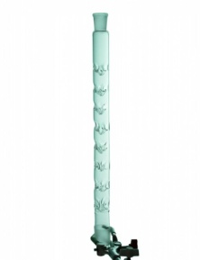 | ЛС-0090 | 200 | 14/23-14/23 | 346.5 |  | 0
 |  | ЛС-0092 | 300 | 14/23-29/32 | 439 |  | 0
 |  | ЛС-0091 | 400 | 29/32-29/32 | 567 |  | 0
Колба коническая, стекло | 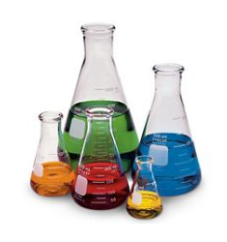 | ЛС-0023 | 100 | 14/23 | 127 |  | 0
 |  | ЛС-0024 | 250 | 29/32 | 212 |  | 0
 |  | ЛС-0025 | 500 | 29/32 | 261 |  | 0
 |  | ЛС-0026 | 1000 | 29/32 | 381 |  | 0
 |  | ЛС-0027 | 2000 | 29/32 | 647 |  | 0
 |  | ЛС-0028 | 5000 | 40/45 | 1495 |  | 0
Колба коническая без шлифа, стекло |  | ЛС-0057 | 250 | 29/32 | 81 |  | 0
 |  | ЛС-0058 | 300 | 29/32 | 87 |  | 0
 |  | ЛС-0059 | 500 | 29/32 | 132 |  | 0
Колба плоскодонная, стекло |  | ЛС-0079 | 250 | 29/32 | 220 |  | 0
 |  | ЛС-0080 | 500 | 29/32 | 277 |  | 0
 |  | ЛС-0081 | 1000 | 29/32 | 358 |  | 0
 |  | ЛС-0082 | 2000 | 29/32 | 583 |  | 0
 |  | ЛС-0083 | 5000 | 50/42 | 1405 |  | 0
Колба круглодонная, стекло | 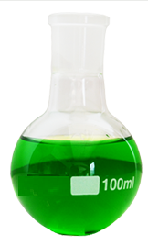 | ЛС-0015 | 50 | 14/23 | 127 |  | 0
 |  | ЛС-0016 | 100 | 14/23 | 139 |  | 0
 |  | ЛС-0017 | 250 | 29/32 | 222 |  | 0
 |  | ЛС-0018 | 500 | 29/32 | 271 |  | 0
 |  | ЛС-0019 | 1000 | 29/32 | 364 |  | 0
 |  | ЛС-0020 | 2000 | 29/32 | 615 |  | 0
 |  | ЛС-0021 | 5000 | 40/44 | 1467 |  | 0
Колба грушевидная, стекло | 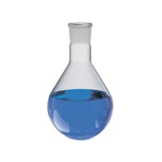 | ЛС-0100 | 100 | 14/23 | 173 |  | 0
 |  | ЛС-0084 | 100 | 24/29 | 289 |  | 0
 |  | ЛС-0087 | 250 | 29/32 | 325 |  | 0
 |  | ЛС-0085 | 500 | 24/29 | 555 |  | 0
 |  | ЛС-0088 | 500 | 29/32 | 404 |  | 0
 |  | ЛС-0086 | 1000 | 24/29 | 808 |  | 0
 |  | ЛС-0089 | 1000 | 29/32 | 543
 |  | ЛС-0109 | 2000 | 29/32 | 891 |  | 0
Колба мерная со стекл. крышкой |  | ЛС-0066 | 250 |  | 132 |  | 0
 |  | ЛС-0067 | 500 |  | 153 |  | 0
 |  | ЛС-0068 | 1000 |  | 178 |  | 0
Колба круглодонная трехгорлая, стекло | 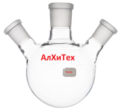 | ЛС-0022 | 250 | 29/32; 14/23; 14/23 | 474 |  | 0
 |  | ЛС-0053 | 500 | 29/32; 14/23; 14/23 | 624 |  | 0
 |  | ЛС-0055 | 1000 | 29/32; 14/23; 14/23 | 832 |  | 0
 |  | ЛС-0078 | 2000 | 29/32; 14/23; 14/23 | 1045 |  | 0
Колба реакционная, 4 порта, плоскодонная (реакционный сосуд) | 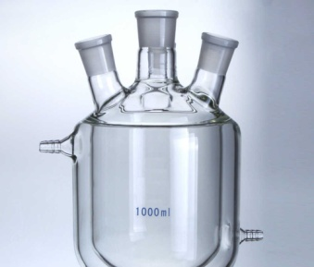 | ЛС-0111 | 250 |  | 6380 |  | 0
 |  | ЛС-0112 | 500 |  | 7480 |  | 0
 |  | ЛС-0113 | 1000 |  | 10120 |  | 0
Колба Бунзена |  | ЛС-0115 | 1000 |  | 352 |  | 0
Воронка Бюхнера, фарфоровая | 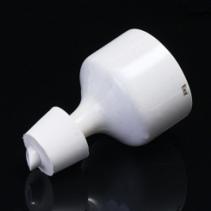 | ЛС-0116 |  |  | 313 |  | 0
Воронка стеклянная лабораторная |  | ЛС-0010 | 50 |  | 35 |  | 0
 |  | ЛС-0011 | 100 |  | 65 |  | 0
Холодильник прямой, стекло |  | ЛС-0031 | 200 | 14/23; 14/23 | 318 |  | 0
 |  | ЛС-0032 | 300 | 29/32; 29/32 | 601 |  | 0
 |  | ЛС-0033 | 400 | 29/32; 29/32 | 642 |  | 0
Холодильник обратный, стекло |  | ЛС-0034 | 400 | 29/32; 29/32 | 700 |  | 0
 |  | ЛС-0035 | 400 | 14/23; 29/32 | 632 |  | 0
Холодильник с внутренним змеевиком |  | ЛС-0036 | 200 | 14/23; 14/23 | 480 |  | 0
 |  | ЛС-0037 | 300 | 29/32; 29/32 | 662 |  | 0
 |  | ЛС-0038 | 400 | 29/32; 29/32 | 737 |  | 0
Бюретка с краном |  | ЛС-0029 | 10 | Деление 0,05 | 180 |  | 0
 |  | ЛС-0030 | 25 | Деление 0,1 | 213 |  | 0
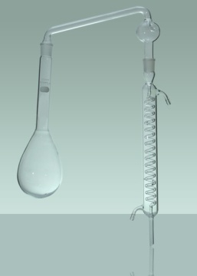
 |  | ЛС-0077 | 50 | Деление 0,1 | 231 |  | 0
Прибор для определения азота (По Кельдалю) |  | ЛС-0105 | 500 |  | 2025 |  | 0
Установка для фильтрации (современный аналог колбы бюхнера и воронки бунзена) | 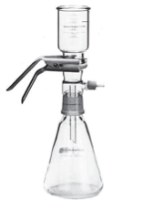 |  |  | 300 / 1000 мл | 4700 |  | 0
 |  | ЛС-0048 |  | 300 / 2000 мл | 5458 |  | 0
 |  | ЛС-0049 |  | 300 / 3000 мл | 7680 |  | 0
 |  | ЛС-0050 |  | 300 / 5000 мл | 9905 |  | 0
 |  | ЛС-0093 |  | 3000 /5000 мл | 11880 |  | 0
Делительная грушевидная воронка |  | ЛС-0012 | 250 | 29/32 | 310 |  | 0
 |  | ЛС-0013 | 500 | 29/32 | 473 |  | 0
 |  | ЛС-0014 | 1000 | 29/32 | 652 |  | 0
 |  | ЛС-0076 | 2000 | 29/32 | 1329 |  | 0
Насадка Вюрца |  | ЛС-0003 |  | 14/23; 14/23; 29/32 | 352 |  | 0
 |  | ЛС-0004 |  | 14/23; 29/32; 29/32 | 468 |  | 0
Аллонж |  | ЛС-0001 |  | 14/23; 14/23 | 238 |  | 0
 |  | ЛС-0002 |  | 29/32; 29/32 | 358 |  | 0
Палочки стеклянные |  | ЛС-0069 |  | 330 х 6 | 12 |  | 0
 |  | ЛС-0070 |  | 220 х 3 | 6 |  | 0
Переходник (адаптер) |  | ЛС-0109 |  | С 24 на 14 | 330 |  | 0
 |  | ЛС-0200 |  | с 29 на 24 | 460 |  | 0
 |  | ЛС-0065 |  | с 40 на 29 | 635 |  | 0
 |  |  |  | с 45 на 29 | 605 |  | 0
Крышка стеклянная |  | ЛС-0045 |  | 14/23 | 52 |  | 0
 |  | ЛС-0071 |  | 29/32 | 92 |  | 0
Штатив с черной основой (300*150) Без лапок и зажимов |  | О1034 |  |  | 630 |  | 0
Спиртовка лабораторная с пластиковым колпачком | 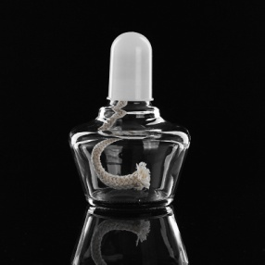 | ЛС-0103 |  |  | 88 |  | 0
Лабораторная прихватка (варюшка), термостойкая, резиновая | 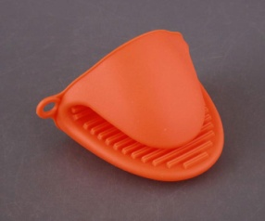 |  |  |  | 297 |  | 0
Открытые кольца для поддержки колб (для штатива) | 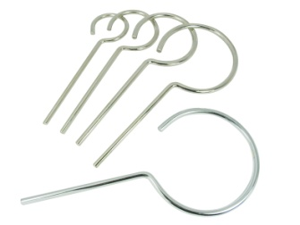 | О-1072 |  | 60 мм | 83 |  | 0
 |  | О-1073 |  | 100 мм | 93 |  | 0
Пластиковые клипсы |  | ЛС-0098 |  | 14 | 18 |  | 0
 |  | ЛС-0099 |  | 29 | 33 |  | 0
Ёршик для лабораторной посуды |  |  |  | 14 порт | 22 |  | 0
 |  |  |  | 29 порт | 33 |  | 0
Зажимы черные |  | ЛС-0097 |  |  | 98 |  | 0
Лапка для колбы (4-я пальцевая) |  | ЛС-0094 |  |  | 300 |  | 0
 |  |  |  |  |  |  | 0
Лапка с двойным зажимом |  | ЛС-0095 |  |  | 416 |  | 0
Лапка с двухсторонней регулировкой |  | ЛС-0096 |  |  | 520 |  | 0

 |  |  |  | Итого: | Количество | Сумма
 |  |  |  |  | 0 | 0

